6096 (1)
工程款支付证书 |  |  |  |  |  |  |  |  |  |  |  |  |  |  | 本次
工程名称 |  | 西蝉至寨仔段道路工程（K3+340-K4+518.445） |  |  |  |  |  |  |  |  | 档案编号 |  | CD2016-166
合同金额 |  | 17,599,208.99 |  |  |  | 中标日期 | 2016.12.20 |  |  |  | 合作单位 |  | 吴英明18659668888 |  | CD2016-166 | 183 | 6096 | 西蝉至寨仔段道路工程（K3+340-K4+518.445） | 2016.12.20 | 17599208.99 | 许 挺 | 300日历天 | 福建省 平和县 | 福建公司胡澍15773399265 | 陈两金18059666612 | 中标 | √
决算金额 |  |  |  |  |  | 竣工日期 |  |  |  |  | ERP编号 |  | 6096
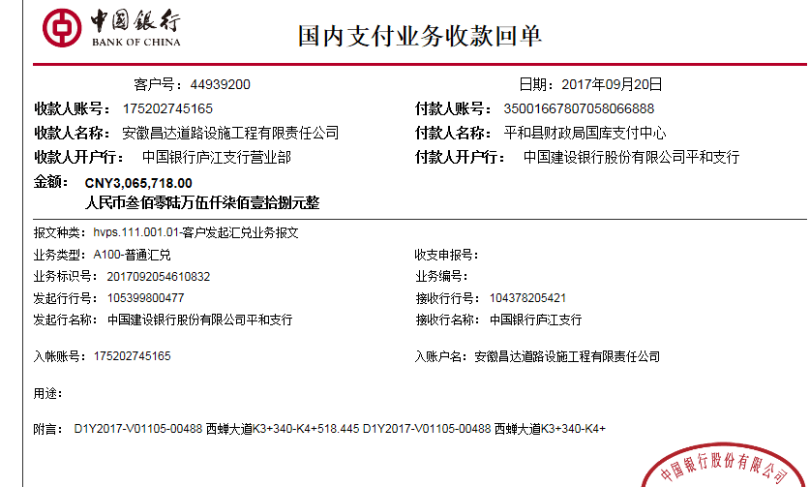
序号 | 工程款到账 |  |  | 开票情况 |  | 成本发票 | 扣管理费 |  | 代扣税金 |  | 其他扣款 |  | 实际支付 |  | 9
 | 日期 | 账户 | 金额 | 日期 | 金额 | 金额 | 比例 | 金额 | 税率 | 金额 | 金额 | 备注 | 户名 | 金额
1 | 2017-09-20 | 中 | 3,065,718.00 | 2017-09-16 | 3,065,718.00 |  | 1% | 87,996.05 | 增值税及附加 | 57,176.74 | 500.00 |  | 吴英明 | 180,088.21
 |  |  |  |  |  |  | 管理费1%，本次扣一半 |  |  |  |  | 2017.8.2办理外经证费用500 | 9.26 | 2,739,957.00
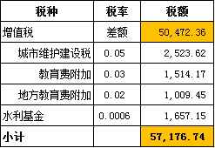

 |  |  |  |  |  |  |  |  |  |  |  |  |  |  | #REF!
合计 |  | - | 3,065,718.00 | - | 3,065,718.00 | 0.00 | - | 87,996.05 | - | 57,176.74 | 500.00 | - |  | 2,920,045.21 | 完工证明？
本次支付金额 |  | 2,920,045.21 |  |  | 180,088.21 |  | 吴英明 平和县农村信用社合作联社黄井分社 6221 8402 0800 5868 111 |  |  |  |  |  |  |  | 完工证明？
 |  |  |  |  | 2,739,957.00 |  | 此次工程款代转材料款详见委托支付函
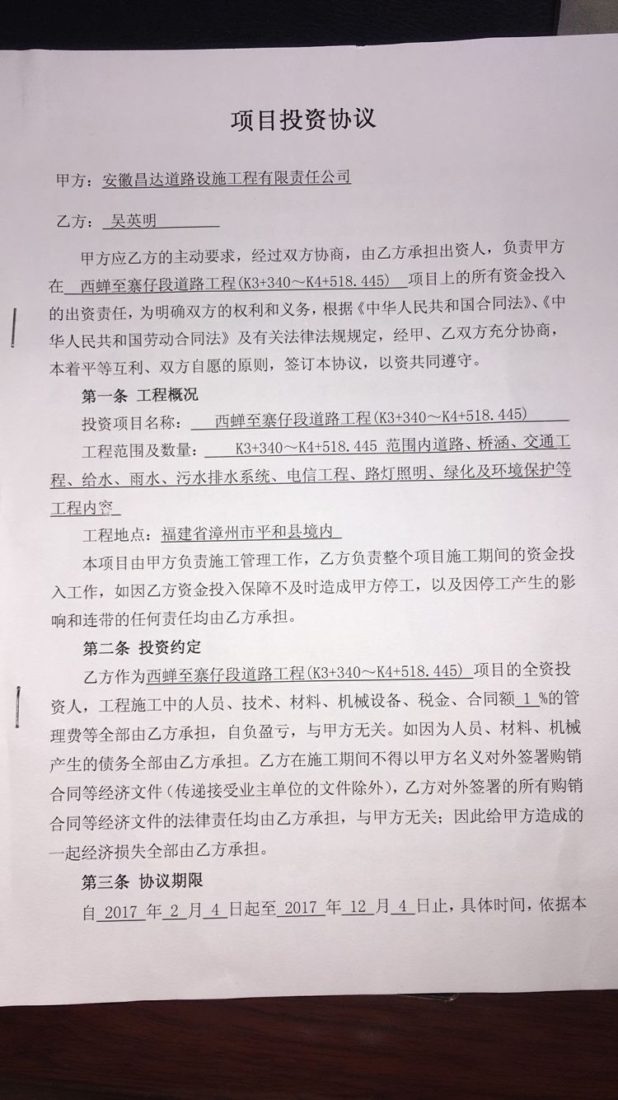
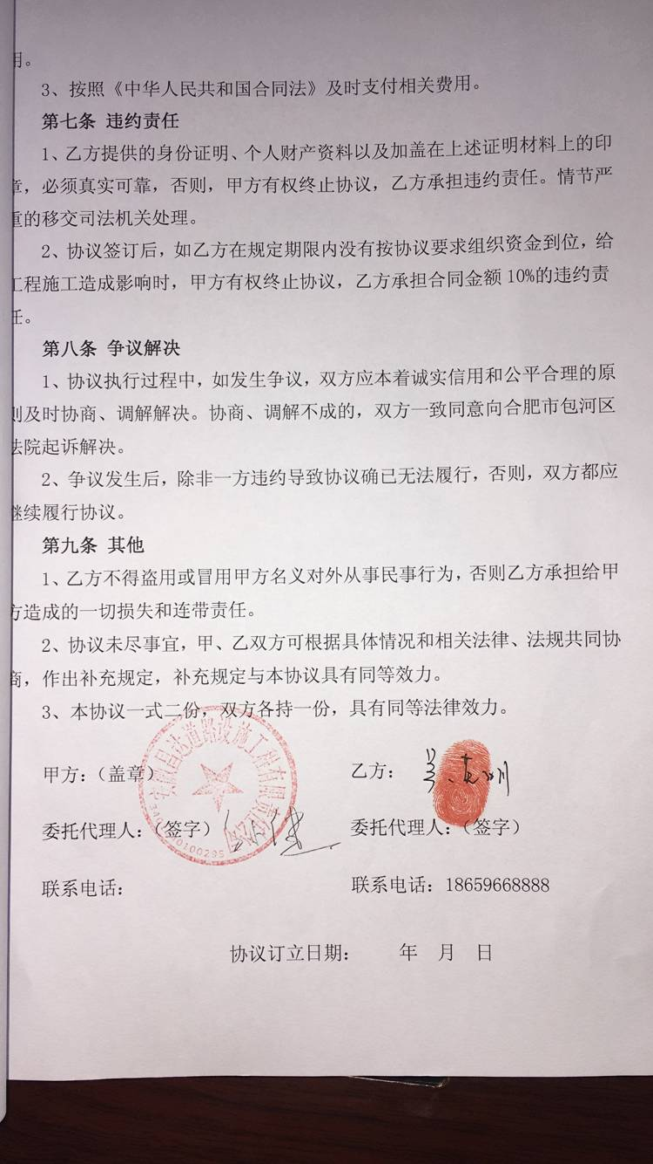
申请部门 意见 |  | 1、 | 中标通知书、施工合同及项目投资协议均在庐江； |  |  |  |  |  | 2、此次借条已提供 。
项目管理 意见 |  | 何总、朱总已同意支付（附表背面截图）。
财务审核 意见
质安稽查 意见 |  | 是□否□营改增项目，及材料款支付核实：
总经理审批 |  |  |  |  |  |  | 董事长审批

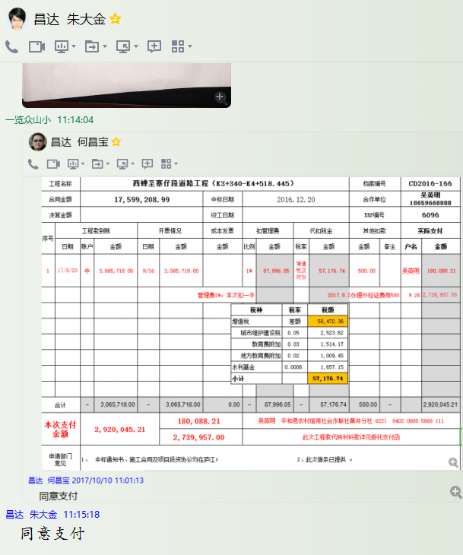

6096 (2)
工程款支付证书 |  |  |  |  |  |  |  |  |  |  |  |  |  |  | 本次
工程名称 |  | 西蝉至寨仔段道路工程（K3+340-K4+518.445） |  |  |  |  |  |  |  |  | 档案编号 |  | CD2016-166
合同金额 |  | 17,599,208.99 |  |  |  | 中标日期 | 2016.12.20 |  |  |  | 合作单位 |  | 吴英明18659668888 |  | CD2016-166 | 183 | 6096 | 西蝉至寨仔段道路工程（K3+340-K4+518.445） | 2016.12.20 | 17599208.99 | 许 挺 | 300日历天 | 福建省 平和县 | 福建公司胡澍15773399265 | 陈两金18059666612 | 中标 | √
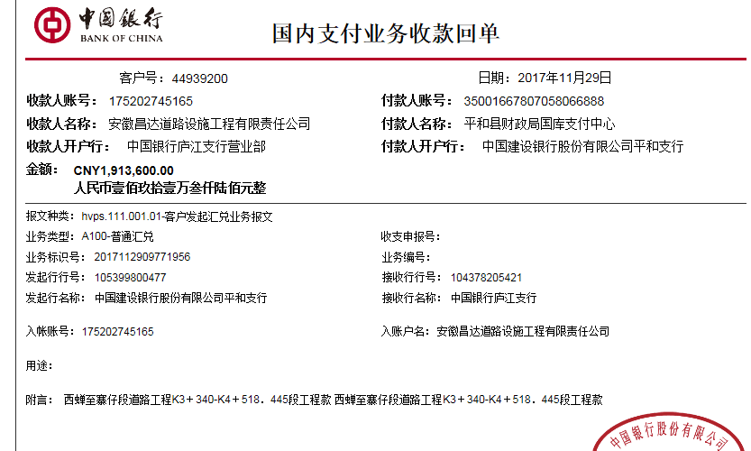
决算金额 |  |  |  |  |  | 竣工日期 |  |  |  |  | ERP编号 |  | 6096
序号 | 工程款到账 |  |  | 开票情况 |  | 成本发票 | 扣管理费 |  | 代扣税金 |  | 其他扣款 |  | 实际支付 |  | 9
 | 日期 | 账户 | 金额 | 日期 | 金额 | 金额 | 比例 | 金额 | 税率 | 金额 | 金额 | 备注 | 户名 | 金额
1 | 2017-09-20 | 中 | 3,065,718.00 | 2017-09-16 | 3,065,718.00 |  | 1% | 87,996.05 | 增值税及附加 | 57,176.74 | 500.00 |  | 吴英明 | 180,088.21
 |  |  |  |  |  |  | 管理费1%，本次扣一半 |  |  |  |  | 2017.8.2办理外经证费用500 | 9.26 | 2,739,957.00
 | 本次
2 | 2017-11-29 | 中 | 1,913,600.00 | 2017-11-13 | 1,913,600.00 |  | 1% | 87,996.05 | 水利基金 | 1,034.41 | 500.00 |  | 12.5材料 | 1,824,069.54
 |  |  |  |  |  |  | 管理费1%，本次扣另一半 |  |  |  |  | 2017.11.9办理涉税事项报告表费用500；

 |  |  |  |  |  |  |  |  |  |  |  |  |  |  | #REF!
合计 |  | - | 4,979,318.00 | - | 4,979,318.00 | 0.00 | - | 175,992.10 | - | 58,211.15 | 1,000.00 | - |  | 4,744,114.75 | 完工证明？
本次支付金额 |  | 1,824,069.54 |  |  | 0.00 |  | 吴英明 平和县农村信用社合作联社黄井分社 6221 8402 0800 5868 111 |  |  |  |  |  |  |  | 完工证明？
 |  |  |  |  | 1,824,069.54 |  | 此次工程款代转材料款详见委托支付函
申请部门 意见 |  | 1、 | 中标通知书、施工合同及项目投资协议均在庐江； |  |  |  |  |  | 2、此次无借条。
项目管理 意见 |  | 何总、朱总已同意支付（附表背面截图）。
财务审核 意见
质安稽查 意见 |  | 是□否□营改增项目，及材料款支付核实：
总经理审批 |  |  |  |  |  |  | 董事长审批

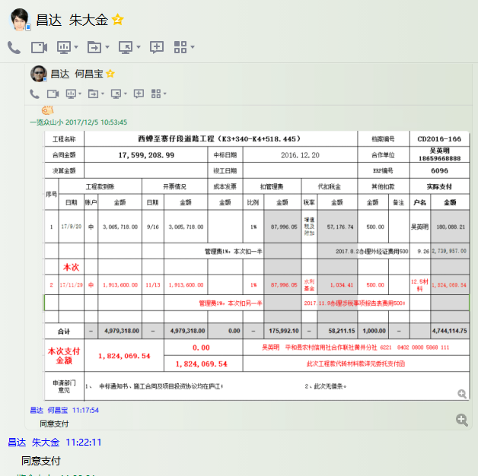

6096 (3)
工程款支付证书 |  |  |  |  |  |  |  |  |  |  |  |  |  |  | 本次
工程名称 |  | 西蝉至寨仔段道路工程（K3+340-K4+518.445） |  |  |  |  |  |  |  |  | 档案编号 |  | CD2016-166
合同金额 |  | 17,599,208.99 |  |  |  | 中标日期 | 2016.12.20 |  |  |  | 合作单位 |  | 吴英明18659668888 |  | CD2016-166 | 183 | 6096 | 西蝉至寨仔段道路工程（K3+340-K4+518.445） | 2016.12.20 | 17599208.99 | 许 挺 | 300日历天 | 福建省 平和县 | 福建公司胡澍15773399265 | 陈两金18059666612 | 中标 | √
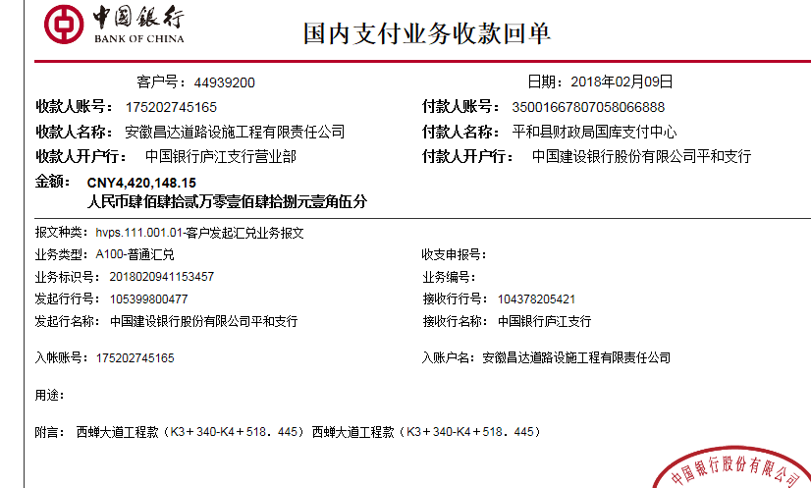
决算金额 |  |  |  |  |  | 竣工日期 |  |  |  |  | ERP编号 |  | 6096
序号 | 工程款到账 |  |  | 开票情况 |  | 成本发票 | 扣管理费 |  | 代扣税金 |  | 其他扣款 |  | 实际支付 |  | 9
 | 日期 | 账户 | 金额 | 日期 | 金额 | 金额 | 比例 | 金额 | 税率 | 金额 | 金额 | 备注 | 户名 | 金额
1 | 2017-09-20 | 中 | 3,065,718.00 | 2017-09-16 | 3,065,718.00 |  | 1% | 87,996.05 | 增值税及附加 | 57,176.74 | 500.00 |  | 吴英明 | 180,088.21
 |  |  |  |  |  |  | 管理费1%，本次扣一半 |  |  |  |  | 2017.8.2办理外经证费用500 | 9.26 | 2,739,957.00

2 | 2017-11-29 | 中 | 1,913,600.00 | 2017-11-13 | 1,913,600.00 |  | 1% | 87,996.05 | 水利基金 | 1,034.41 | 500.00 |  | 12.5材料 | 1,824,069.54
 |  |  |  |  |  |  | 管理费1%，本次扣另一半 |  |  |  |  | 2017.11.9办理涉税事项报告表费用500；
 | 本次
3 | 2018-02-09 | 中 | 4,420,148.15 |  |  |  | 已扣完 | 0.00 | 水利基金 | 2,390.00 | 0.00 |  | 吴英明 | 505,109.65
 |  |  |  |  |  |  |  |  |  |  |  |  | 材料 | 3,912,648.50

 |  |  |  |  |  |  |  |  |  |  |  |  |  |  | #REF!
合计 |  | - | 9,399,466.15 | - | 4,979,318.00 | 0.00 | - | 175,992.10 | - | 60,601.15 | 1,000.00 | - |  | 9,161,872.90 | 完工证明？
本次支付金额 |  | 4,417,758.15 |  |  | 505,109.65 |  | 吴英明 平和县农村信用社合作联社黄井分社 6221 8402 0800 5868 111 |  |  |  |  |  |  |  | 完工证明？
 |  |  |  |  | 3,912,648.50 |  | 此次工程款代转材料款详见委托支付函
申请部门 意见 |  | 1、 | 中标通知书、施工合同及项目投资协议均在庐江；
项目管理 意见 |  | 何总、朱总已同意支付（附表背面截图）。
财务审核 意见
质安稽查 意见 |  | 是□否□营改增项目，及材料款支付核实：
总经理审批 |  |  |  |  |  |  | 董事长审批

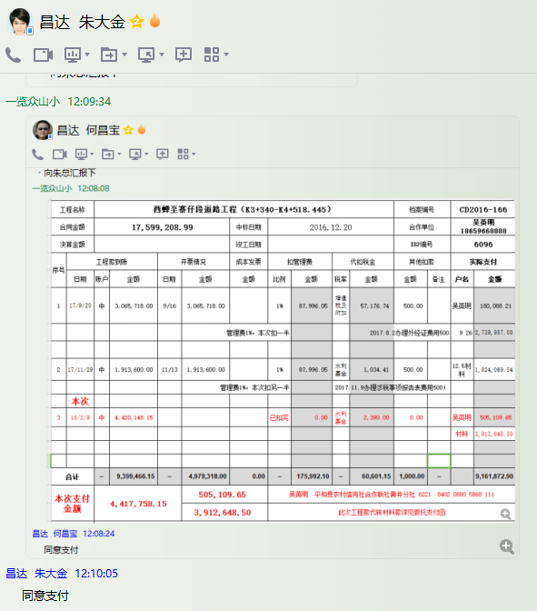

6096 (4)
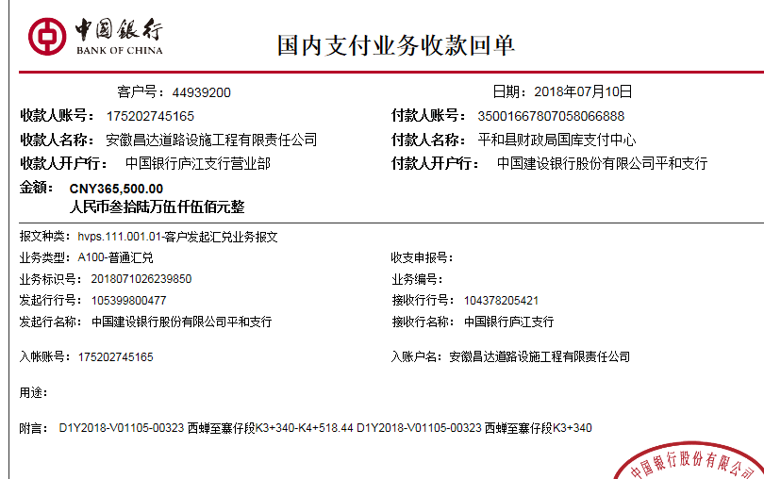
工程款支付证书 |  |  |  |  |  |  |  |  |  |  |  |  |  |  | 本次
工程名称 |  | 西蝉至寨仔段道路工程（K3+340-K4+518.445） |  |  |  |  |  |  |  |  | 档案编号 |  | CD2016-166
合同金额 |  | 17,599,208.99 |  |  |  | 中标日期 | 2016.12.20 |  |  |  | 合作单位 |  | 吴英明18659668888 |  | CD2016-166 | 183 | 6096 | 西蝉至寨仔段道路工程（K3+340-K4+518.445） | 2016.12.20 | 17599208.99 | 许 挺 | 300日历天 | 福建省 平和县 | 福建公司胡澍15773399265 | 陈两金18059666612 | 中标 | √
决算金额 |  |  |  |  |  | 竣工日期 |  |  |  |  | ERP编号 |  | 6096
序号 | 工程款到账 |  |  | 开票情况 |  | 成本发票 | 扣管理费 |  | 代扣税金 |  | 其他扣款 |  | 实际支付 |  | 9
 | 日期 | 账户 | 金额 | 日期 | 金额 | 金额 | 比例 | 金额 | 税率 | 金额 | 金额 | 备注 | 户名 | 金额
1 | 2017-09-20 | 中 | 3,065,718.00 | 2017-09-16 | 3,065,718.00 |  | 1% | 87,996.05 | 增值税及附加 | 57,176.74 | 500.00 |  | 吴英明 | 180,088.21
 |  |  |  |  |  |  | 管理费1%，本次扣一半 |  |  |  |  | 2017.8.2办理外经证费用500 | 9.26 | 2,739,957.00

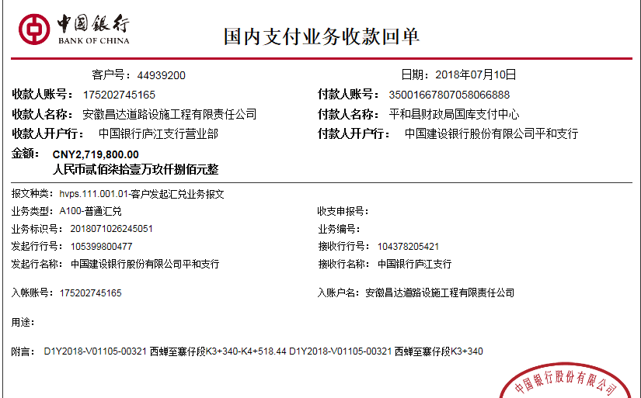
2 | 2017-11-29 | 中 | 1,913,600.00 | 2017-11-13 | 1,913,600.00 |  | 1% | 87,996.05 | 水利基金 | 1,034.41 | 500.00 |  | 12.5材料 | 1,824,069.54
 |  |  |  |  |  |  | 管理费1%，本次扣另一半 |  |  |  |  | 2017.11.9办理涉税事项报告表费用500；

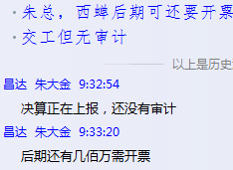
3 | 2018-02-09 | 中 | 4,420,148.15 | 2018-02-02 | 4,420,148.15 |  | 已扣完 | 0.00 | 水利基金 | 2,390.00 | 0.00 |  | 吴英明 | 505,109.65
 |  |  |  |  |  |  |  |  |  |  |  |  | 材料 | 3,912,648.50
 | 本次
4 | 2018-07-10 | 中 | 365,500.00 | 2018-07-02 | 3,885,338.47 |  | 已扣完 | 0.00 | 水利基金 | 2,120.00 | 0.00 |  | 吴英明 | 939,399.00
 |  |  | 2,719,800.00 |  |  |  |  |  | 进项、企税 | 100,271.00 |  |  | 材料 | 2,843,510.00
 |  |  | 800,000.00

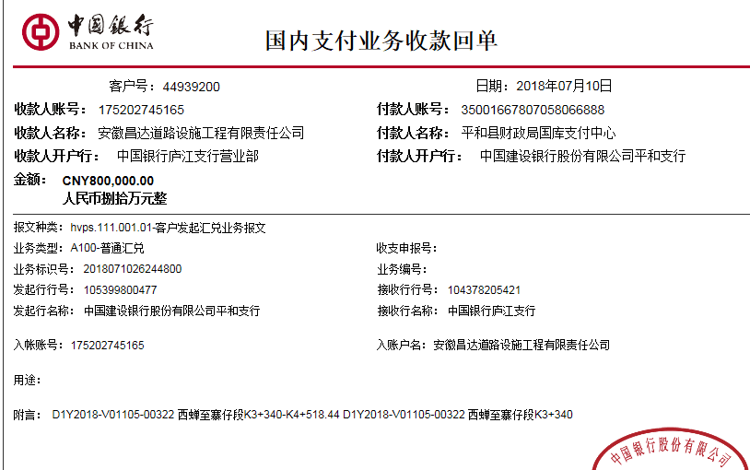
合计 |  | - | 13,284,766.15 | - | 13,284,804.62 | 0.00 | - | 175,992.10 | - | 162,992.15 | 1,000.00 | - |  | 12,944,781.90 | 完工证明？
本次支付金额 |  | 3,782,909.00 |  |  | 939,399.00 |  | 吴英明 平和县农村信用社合作联社黄井分社 6221 8402 0800 5868 111 |  |  |  |  |  |  |  | 完工证明？
 |  |  |  |  | 2,843,510.00 |  | 此次工程款代转材料款详见委托支付函
申请部门 意见 |  | 1、 | 中标通知书、施工合同及项目投资协议均在庐江；交工证书7.11收到交庐江
项目管理 意见 |  | 何总、朱总已同意支付（附表背面截图）。
财务审核 意见
质安稽查 意见 |  | 是□否□营改增项目，及材料款支付核实：
总经理审批 |  |  |  |  |  |  | 董事长审批

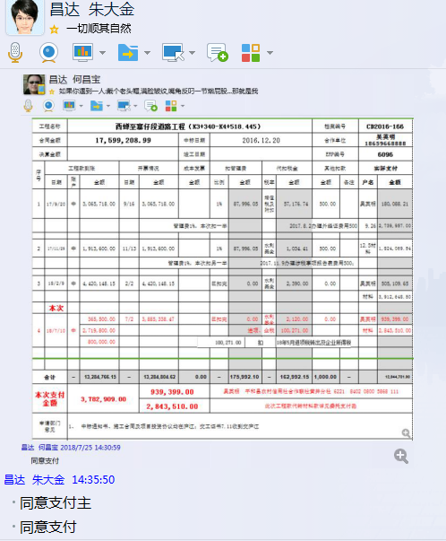

6096 (5)
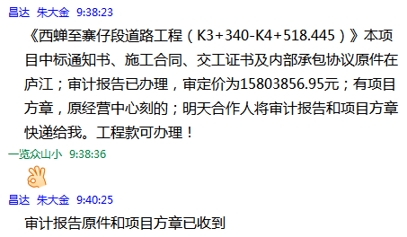
工程款支付证书 |  |  |  |  |  |  |  |  |  |  |  |  |  |  | 本次
工程名称 |  | 西蝉至寨仔段道路工程（K3+340-K4+518.445） |  |  |  |  |  |  |  |  | 档案编号 |  | CD2016-166
合同金额 |  | 17,599,208.99 |  |  |  | 中标日期 | 2016.12.20 |  |  |  | 合作单位 |  | 吴英明18659668888 |  | CD2016-166 | 183 | 6096 | 西蝉至寨仔段道路工程（K3+340-K4+518.445） | 2016.12.20 | 17599208.99 | 许 挺 | 300日历天 | 福建省 平和县 | 福建公司胡澍15773399265 | 陈两金18059666612 | 中标 | √
决算金额 |  | 15,803,856.95 |  |  |  | 竣工日期 |  |  |  |  | ERP编号 |  | 6096
序号 | 工程款到账 |  |  | 开票情况 |  | 成本发票 | 扣管理费 |  | 代扣税金 |  | 其他扣款 |  | 实际支付 |  | 9
 | 日期 | 账户 | 金额 | 日期 | 金额 | 金额 | 比例 | 金额 | 税率 | 金额 | 金额 | 备注 | 户名 | 金额
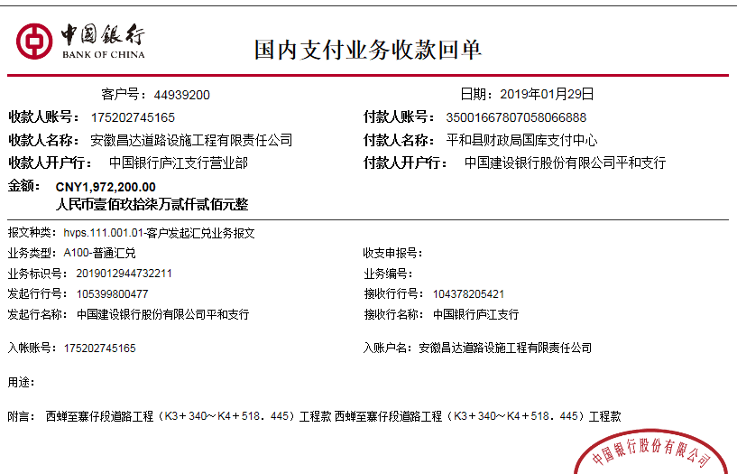
1 | 2017-09-20 | 中 | 3,065,718.00 | 2017-09-16 | 3,065,718.00 |  | 1% | 87,996.05 | 增值税及附加 | 57,176.74 | 500.00 |  | 吴英明 | 180,088.21 | 3065718.70
 |  |  |  |  |  |  | 管理费1%，本次扣一半 |  |  |  |  | 2017.8.2办理外经证费用500 | 9.26 | 2,739,957.00 | 1913651.01

2 | 2017-11-29 | 中 | 1,913,600.00 | 2017-11-13 | 1,913,600.00 |  | 1% | 87,996.05 | 水利基金 | 1,034.41 | 500.00 |  | 12.5材料 | 1,824,069.54
 |  |  |  |  |  |  | 管理费1%，本次扣另一半 |  |  |  |  | 2017.11.9办理涉税事项报告表费用500；

3 | 2018-02-09 | 中 | 4,420,148.15 | 2018-02-02 | 4,420,148.15 |  | 已扣完 | 0.00 | 水利基金 | 2,390.00 | 0.00 |  | 吴英明 | 505,109.65
 |  |  |  |  |  |  |  |  |  |  |  |  | 材料 | 3,912,648.50
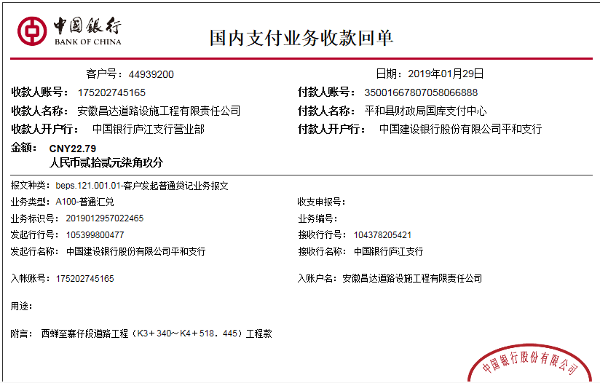
4 | 2018-07-10 | 中 | 365,500.00 | 2018-07-02 | 3,885,338.47 |  | 已扣完 | 0.00 | 水利基金 | 2,120.00 | 0.00 |  | 吴英明 | 939,399.00
 |  |  | 2,719,800.00 |  |  |  |  |  | 进项、企税 | 100,271.00 |  |  | 材料 | 2,843,510.00
 |  |  | 800,000.00
 | 本次
5 | 2019-01-29 | 中 | 1,972,200.00 | 2019-01-21 | 1,972,222.79 |  | 已扣完 | 0.00 |  | 13,489.00 | 19,722.00 | 1%预留损失准备金 | 材料 | 1,939,011.79
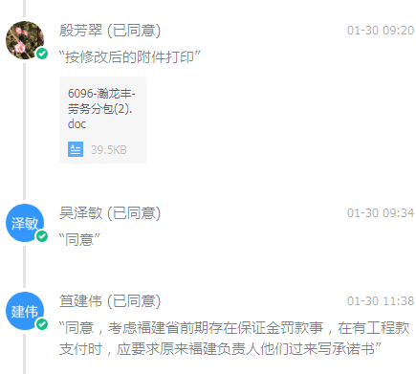
 |  |  | 22.79 |  |  |  |  |  |  |  | 0.00

合计 |  | - | 15,256,988.94 | - | 15,257,027.41 | 0.00 | - | 175,992.10 | - | 176,481.15 | 20,722.00 | - |  | 14,883,793.69 | 完工证明？
本次支付金额 |  | 1,939,011.79 |  |  | 0.00 |  | 吴英明 平和县农村信用社合作联社黄井分社 6221 8402 0800 5868 111 |  |  |  |  |  |  |  | 完工证明？
 |  |  |  |  | 1,939,011.79 |  | 此次工程款代转材料款详见报销单
申请部门 意见 |  | 中标通知书、施工合同、交工证书、审计报告及内部承包协议原件在庐江；有项目方章已收到，原经营中心刻的。
项目管理 意见 |  | 何总、朱总已同意支付（附表背面截图）。
财务审核 意见
质安稽查 意见
总经理审批 |  |  |  |  |  |  | 董事长审批

